阶段二【工时管理】
步骤一、达成共识：工时分析旨在审视并优化人力资源在核心与辅助任务间的分布，进而确保核心任务获得足够投入，以更高效地实现岗位价值。
步骤二、执行工时统计：掌握人力资源在各项任务上的真实投入情况。 操作说明：1、与员工对齐工时投入现状的具体方式不限。为确保数据的客观性，建议在员工端进行短期（如2-4周）的连续记录。2、若同一岗位存在不同等级，且各等级人员承担的任务不同（例如3级工程师负责任务A和B，4级工程师负责任务B和C），需要明确本次工时分析所针对的具体岗位等级。
核心任务实际时间投入(74.6%) |  |  |  | 辅助任务实际时间投入(25.4%)
需求分析 | 方案设计 | 需求开发 | 需求交付 | 组织贡献 | 运营监控 | 协助业务部专项开展
30.29%↑ | 12.4%↓ | 15.66% | 16.22%↓ | 12.4% | 9.97% | 3.08%
步骤三、定位关键瓶颈：通过对比心中理想与实际的工时分布，识别出对保障核心任务、兑现岗位价值制约最严重的关键偏差（工时分布应随业务节奏自然波动。切勿预先设定一个全年恒定的“理想比例”，用这把静态的尺子去硬套动态的业务现实）。
1、兑现岗位价值，识别偏差：根据2025年用户需求满意度调研情况25年IT信息部用户满意度问卷收集 ，不满意的声音中TOP1是"资源紧张，需求排期太长"，直接反映的问题是项目/需求整体交付效率不达客户预期。团队整体可用工时和项目周期相对固定，核心任务各环节必须先后串行推进，每个项目/需求依次完成需求分析、方案设计、需求开发和需求交付阶段。因此，我们进一步拆解瓶颈任务的工时分布，识别偏差背后真正的问题。 2、核心任务分布工时对比 需求分析：30.29%↑（偏高）；方案设计：12.4%↓(偏低)；需求开发：15；需求交付：16.22%↓(偏低) 3、分析数据：在团队核心任务工时分布上，需求分析工时占比明显偏高，整体交付节奏不平衡，该环节将成为项目/需求推进的瓶颈，直接制约项目/需求整体交付效率。
步骤四、定位问题：锁定关键瓶颈后，深入现场定位问题。注意问题是理想与现实之间的差距。
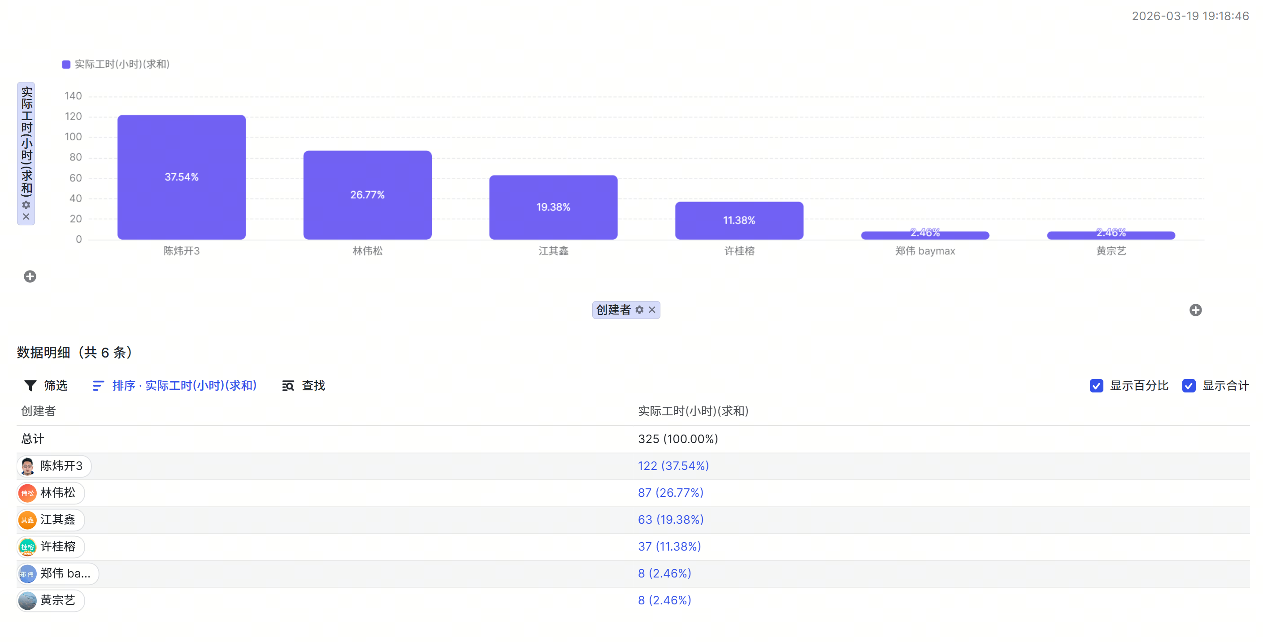 1、打开需求分析阶段的工时具体分布情况 - 从人员工时分布看：陈炜开的需求分析占比最高，林伟松、江其鑫紧随其后，需求分析工时占比最高的6个项目正是由这3人负责。 - 从项目结构看：工时占比最高的AI赋能工厂提效、海外IT项目都是今年部门主要承接的战略项目；MES项目虽属于已进行到三期，但今年的AI赋能工厂提效需求有许多与MES系统优化相关； 2、结合人员分工与项目属性综合分析 理想状态：重点项目规划阶段，人员工时应主要倾斜投入顶层规划、方案打磨等高价值核心工作，沟通协调、事务性项目管理控制在合理标准区间。 现实现状：战略项目集中启动、项目特性是跨业务部门、跨系统联动，人员现阶段大量工时消耗在沟通协调、项目管理事务上。 差距问题：人员在沟通协调与事务管理工时投入，明显高于规划阶段理想合理配比；造成高价值的方案打磨、顶层规划等核心任务工时被挤占，形成事务性工时占用偏高、核心规划工时投入不足的结构性差距。
步骤五、追问根因：常用5WHY方法，逐层深挖，直至找到可通过优化流程、引入工具或建立机制来彻底解决的节点，在“可管理、可干预、可固化”的那一层果断收手。
问题：项目正处于规划阶段，人员工时投入在沟通协调、项目管理动作多。 为什么这些项目需要大量的沟通协调、项目管理等活动？ ->因为这些项目正处于规划阶段，Q1的任务是定项目目标、收集业务需求、测算预计提效收益等，这些任务都需要沟通协调和项目管理，属于需求分析的范畴 为什么会花这么多时间在沟通协调上？ ->因为新部门刚成立，要做什么尚不明确，缺少项目牵头人，分工存在补位状态，导致AI赋能工厂提效、MES项目、海外IT项目等部门重点项目的成员都存在职能边界不清晰的问题 为什么会存在分工不清晰的问题？ ->因为在跨部门协作的项目中，没有提前约定MES项目、海外IT项目和AI项目的流程规范、与业务、IT之间的协作要求，项目跟进/需求分析更依赖人的能力而不依赖规则 ->根因：缺少MES项目、海外IT项目和AI项目几个重大项目的流程规范与协作要求
步骤六、制定改善计划：需包含目标（符合SMART原则，一般设定在6个月内；需明确两类目标：一是根因干预目标，针对步骤五识别的根因；二是结果目标，针对步骤四定位的问题）、基于根因的关键举措，以及每项举措的责任人。
1)MES 项目跨部门沟通协调规范 制定 MES 项目跨部门沟通协作标准，明确业务、数字化中心、公司 IT 三方协作模式与对接规则，完成跨部门共识评审并正式发布。 负责人：陈炜开 完成时限：已完成文稿输出，Q1 评审通过后正式发布。 2)AI 赋能工厂提效专项小组及需求流程建设 组建 AI 赋能工厂提效专项小组，明确各板块职责分工，完善 AI 需求全流程管理机制，与数字化中心达成共识并发布执行。 负责人：江其鑫、许桂榕 完成时限：已输出初稿，3月31日完成定稿发布。 3)海外 IT 系统规划及协作机制固化 输出海外 IT 系统整体规划，明确海外业务、海外 IT、公司 IT 的职责边界与协作流程，完成各部门共识确认并归档落地。 负责人：江其鑫 完成时限：已全部完成。
步骤七、跟进闭环：按双周/月度的节奏进行跟进与复盘，确保改善计划落地，直至实现根因干预目标，并最终达成结果目标。
填写双周/月度改善计划落地情况;改善计划落地后,回顾人效提升是否达成预期。 1、项目进度管理：26年人均产能提升专项 2、协同规范：MES专项管理策划 海外工厂数字化能力建设规划

